제안 서식
제 안 서
기본 정보
 | 제 안 자 | 이호형
 | 소속부서 | 공원수련관관리처 공원운영부
 | 직 급 | 체육6급
 | 제 안 명 | 헬스장 트레드밀 안전콘 설치
 | 제안구분 | 지정제안
 | 분 야 | 안전
 | 실행부서 | 공원수련관관리처 공원운영부
제안 내용
배 경 |  | - 시각적 안내를 통한 안전 재인식 - 안전사고 예방
추진내용 |  | - 트레드밀 안전콘 설치 - 비용 8,000원×9개 = 72,000원
기대효과 |  | - 사고 예방 - 시설 이미지 제고
첨부 자료(사진, 현황자료 등)
 | 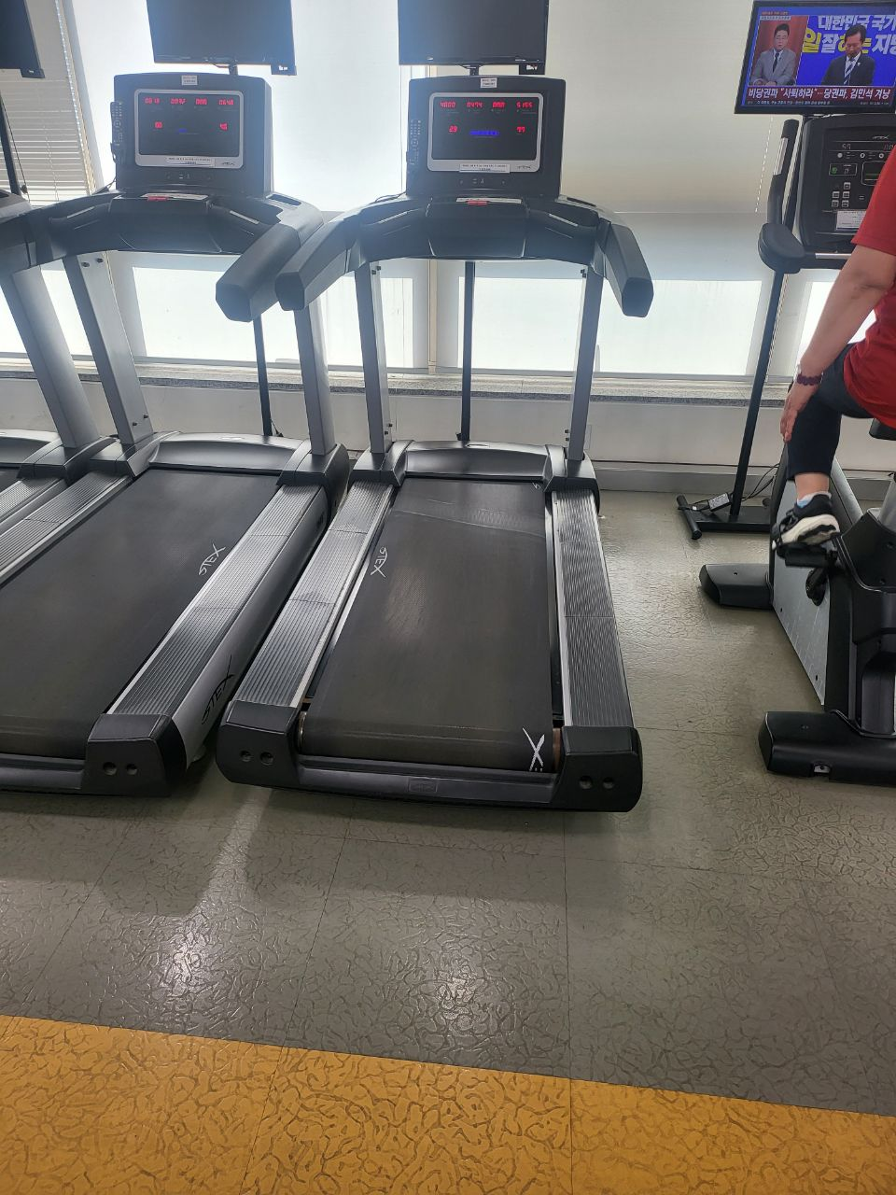 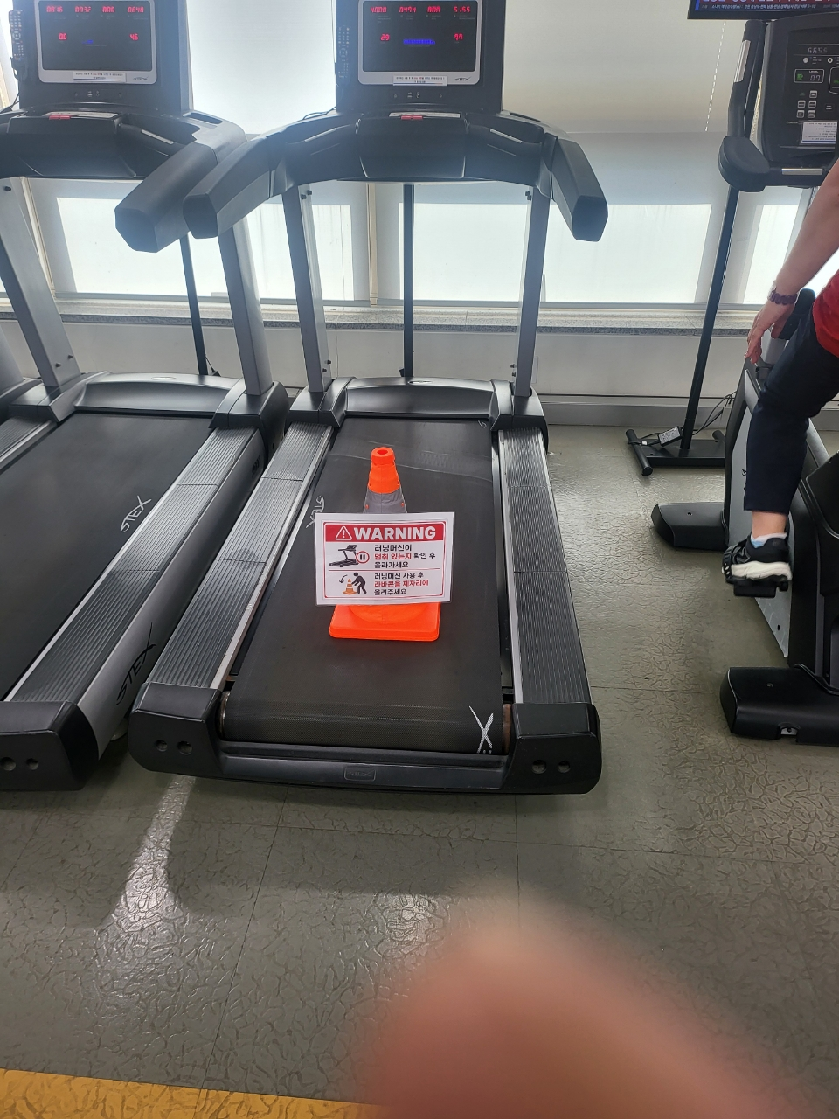
 | 설치 전 설치후

